Toellichting nieuwe lift
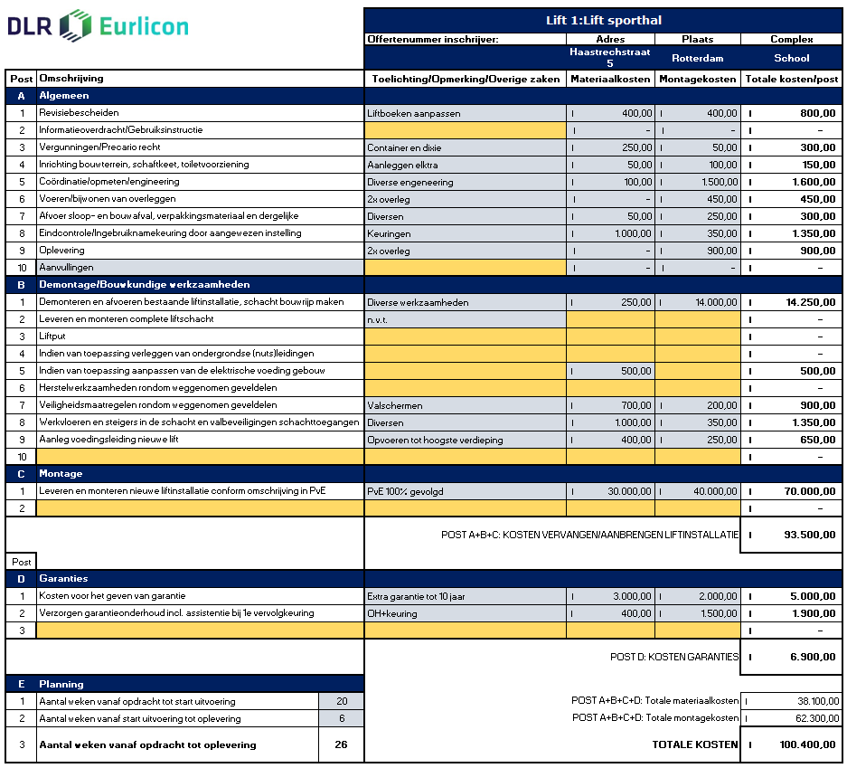
 | Toelichtingsblad nieuwe lift Dit toelichtingsblad dient slecht ter informatie
Voorbeeld deels ingevulde inschrijving

In bovenstaand voorbeeld wordt aangegegen hoe een inschrijving voor een nieuwe lift eruit kan zien. Vul de gele velden zoveel en volledig mogelijk in. De planning moet bij E worden ingevuld. Dit is een categorie in de gunning.

